关系图
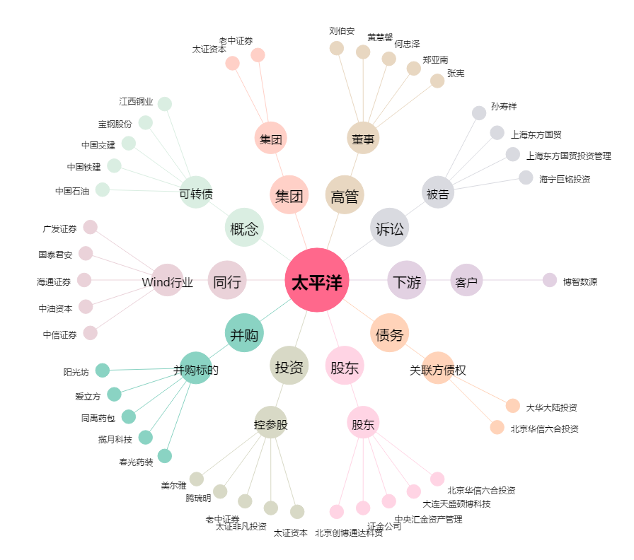
太平洋[601099.SH] - 关系概览图

